สรุปข้อมูลที่ใช้
 |  |  | PK
 |  |  | ใช้

2.Customer Profile-Active | Description | Note | 3.Customer Profile-Inactive | Description | Note | 6.Payment | Description | Note | 7.Billing | Description | Note
New_name | เลขหมาย |  | install_date | วันที่ติดตั้ง | หา Duration | RECEIPT_NO | เลขที่รับชำระ |  | [SERVICE_LOCATION CODE] | รหัสศูนย์บริการติดตั้ง
install_date | วันที่ติดตั้ง | หา Duration ถึงวันปัจจุบัน | inactive_date | วันที่ยกเลิก |  | SERVICED_NUMBER | เลขหมาย |  | ACCOUNT_NO | รหัสลูกค้า | PK
product | บริการ |  | disconnect_reason | สาเหตุการยกเลิก |  | PAYMENT_DATE | วันที่ชำระจากลูกค้า |  | TEL_NO | เลขหมาย
package | ชื่อโปรโมชั่น |  | product | บริการ |  | RECEIPT_TYPE | ประเภทใบเสร็จ |  | CUSTOMER_REF
package_startdate | วันที่เริ่มโปรโมชั่น |  | package | ชื่อโปรโมชั่น |  | ACCOUNT_NO | รหัสลูกค้า | PK | ACCOUNT_TYPE | ประเภทลูกค้า
package_enddate | วันที่สิ้นสุดโปรโมชั่น |  | package_startdate | วันที่เริ่มโปรโมชั่น |  | EXTERNAL_ID | EXTERNAL_ID |  | ACTIVE_DATE | วันที่เปลี่ยนแปลงข้อมูล
status | สถานะ |  | package_enddate | วันที่สิ้นสุดโปรโมชั่น |  | NETWORK_CODE | NETWORK_CODE |  | INACTIVE_DATE | วันที่ยกเลิก
ba_id | รหัสลูกค้า | PK | status | สถานะ |  | INVOICE_DATE | วันที่ตัดรอบการใช้งานของลูกค้า |  | GOVERMENT_CODE | GOVERMENT_CODE
customer_type_name | ชื่อประเภทลูกค้า |  | ba_id | รหัสลูกค้า | PK | INVOICE_NO | เลขที่ใบแจ้งหนี้ |  | BANK_CODE | BANK_CODE
acc_type_update | รหัสประเภทลูกค้า |  | customer_type_name | ชื่อประเภทลูกค้า |  | BILL_MONTH | รอบบิล |  | [SERVICE_LOCATION NAME] | ชื่อศูนย์บริการติดตั้ง
service_location_code | รหัสศูนย์บริการติดตั้ง |  | acc_type_update | รหัสประเภทลูกค้า |  | TOTAL_AMT | ยอดชำระ |  | HOME_LOCATION_CODE | รหัสศูนย์บริการขาย
service_location_name | ชื่อศูนย์บริการติดตั้ง |  | service_location_code | รหัสศูนย์บริการติดตั้ง |  | DISCOUNT_AMT | ส่วนลด |  | RC | ค่าเช่า
Location_name_disp | ชื่อศูนย์บริการติดตั้ง |  | service_location_name | ชื่อศูนย์บริการติดตั้ง |  | PAY_TYPE | ประเภทการชำระ |  | [METER USAGE] | โทรท้องถิ่น(ครั้ง)
Type | ประเภทศูนย์บริการ |  | Location_name_disp | ชื่อศูนย์บริการติดตั้ง |  | payment_type | ช่องทางรับชำระ |  | [METER CHARGE] | โทรท้องถิ่น(รายได้)
ORG_DEP_ABBR |  |  | Type | ประเภทศูนย์บริการ |  |  |  |  | [LD CHARGE] | โทรทางไกล(รายได้)
ORG05 | ชื่อฝ่าย |  | ORG_DEP_ABBR |  |  |  |  |  | NRC
ORG05_ABBR | ตัวย่อฝ่าย |  | ORG05 | ชื่อฝ่าย |  |  |  |  | [DEBIT ADJUSTMENT] | ปรับปรุงรายได้
ORG04 | ชื่อกลุ่มขาย |  | ORG05_ABBR | ตัวย่อฝ่าย |  |  |  |  | B1P3
ORG04_ABBR | ตัวย่อกลุ่มขาย |  | ORG04 | ชื่อกลุ่มขาย |  |  |  |  | DISCOUNT | ส่วนลด
ORG03 | ชื่อสายงาน |  | ORG04_ABBR | ตัวย่อกลุ่มขาย |  |  |  |  | AMOUNT_DUE | รายได้ ไม่รวม VAT
ORG03_ABBR | ตัวย่อสายงาน |  | ORG03 | ชื่อสายงาน |  |  |  |  | VAT | VAT
package_group_name_th | กลุ่มโปรโมชั่น |  | ORG03_ABBR | ตัวย่อสายงาน |  |  |  |  | TOTAL_DUE | รายได้รวม VAT
package_info_name |  |  | package_group_name_th | กลุ่มโปรโมชั่น |  |  |  |  | [BILL MONTH] | เดือนที่จัดทำบิล
start_date_sale_package | วันที่เริ่มขายโปรโฒชั่น |  | package_info_name |  |  |  |  |  | [INVOICE NUM] | เลขที่ใบแจ้งหนี้
end_date_sale_package | วันที่สิ้นสุดขายโปรโมชั่น |  | start_date_sale_package | วันที่เริ่มขายโปรโฒชั่น |  |  |  |  | [BILL PERIOD] | รอบบิล
package_price | ราคาโปรโมชั่น |  | end_date_sale_package | วันที่สิ้นสุดขายโปรโมชั่น |  |  |  |  | [PRODUCT DESC] | บริการ
 |  |  | package_price | ราคาโปรโมชั่น |  |  |  |  | SPECIAL_BILL | บิลพิเศษ

รวม Sheet แล้วเพิ่ม Label : Active/Inactive

หมายเหตุ
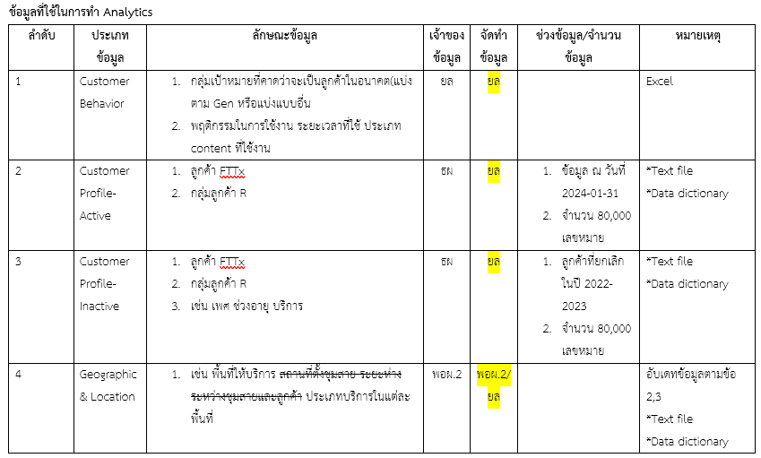
ลำดับ | ประเภทข้อมูล | ลักษณะข้อมูล | เจ้าของข้อมูล | จัดทำ | ช่วงข้อมูล/จำนวน | หมายเหตุ
1 | Customer | 1. กลุ่มเป้าหมายที่คาดว่าจะเป็นลูกค้าในอนาคต(แบ่งตาม Gen หรือแบ่งแบบอื่น) | ยล | ยล | Excel | *Text file
 |  | 2. พฤติกรรมในการใช้งาน ระยะเวลาที่ใช้ ประเภท content ที่ใช้งาน |  |  |  | *Data dictionary
2 | Customer Profile-Active | 1. ลูกค้า FTTx | ยล | ยล | 1. ข้อมูล ณ วันที่ 2024-01-31 | *Text file
 |  | 2. กลุ่มลูกค้า R |  |  | 2. จำนวน 80,000 เลขหมาย | *Data dictionary
3 | Customer Profile-Inactive | 1. ลูกค้า FTTx | ຍล |  | 1. ลูกค้าที่ยกเลิกในปี 2022-2023 | *Text file
 |  | 2. กลุ่มลูกค้า R |  |  | 2. จำนวน 80,000 เลขหมาย | *Data dictionary
 |  | 3. เช่น เพศ ช่วงอายุ บริการ
4 | Geographic & Location | 1. เช่น พื้นที่ให้บริการ สถานที่ตั้งชุมสาย ระยะห่างระหว่างชุมสายและลูกค้า ประเภทบริการในแต่ละพื้นที่ | พอผ.2 | พอผ.2/ยล |  | *Text file
 |  |  |  |  |  | *Data dictionary
 |  |  |  |  |  | อับเดทข้อมูลตามข้อ 2,3

5 | Transaction | 1. ลักษณะข้อมูล (website, multi-media, อื่นๆ) | พอผ 2 | พอผ.2 | ย้อนหลัง 2021-2023 | *Text file
 |  | 2. ช่วงเวลาที่ใช้บริการ |  |  |  | *Data dictionary
 |  | 3. ปริมาณการ upload, download สาเหตุการ disconnect

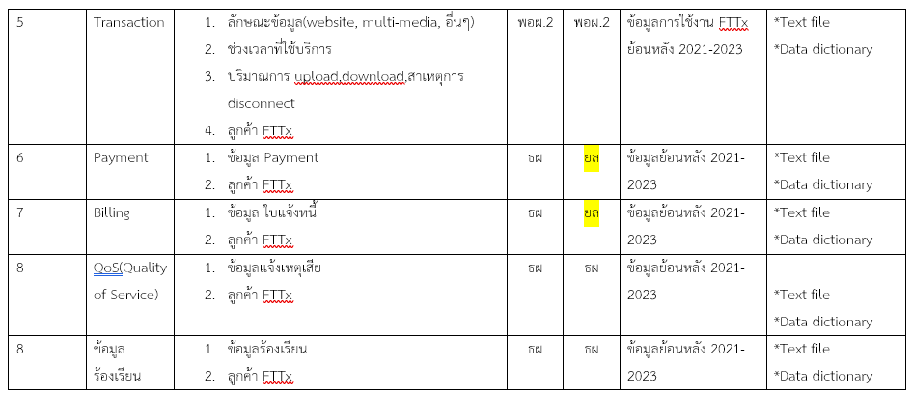
6 | Payment | 1. ข้อมูล Payment | พอผ 2 | พอผ.2 | ย้อนหลัง 2021-2023 | *Text file
 |  |  |  |  |  | *Data dictionary
7 | Billing | 1. ข้อมูล ใบแจ้งหนี้ | พอผ 2 | พอผ.2 | ย้อนหลัง 2021-2023 | *Text file
 |  |  |  |  |  | *Data dictionary
8 | QoS (Quality of Service) | 1. ข้อมูลแจ้งเหตุเสีย | พอผ 2 | พอผ.2 | ย้อนหลัง 2021-2023 | *Text file
 |  |  |  |  |  | *Data dictionary
8 | Complaint | 1. ข้อมูลร้องเรียน | พอผ 2 | พอผ.2 | ย้อนหลัง 2021-2023 | *Text file
 |  |  |  |  |  | *Data dictionary

Diagrame
